Ex.ค่าเสื่อมราคาสะสมรายการปรับ
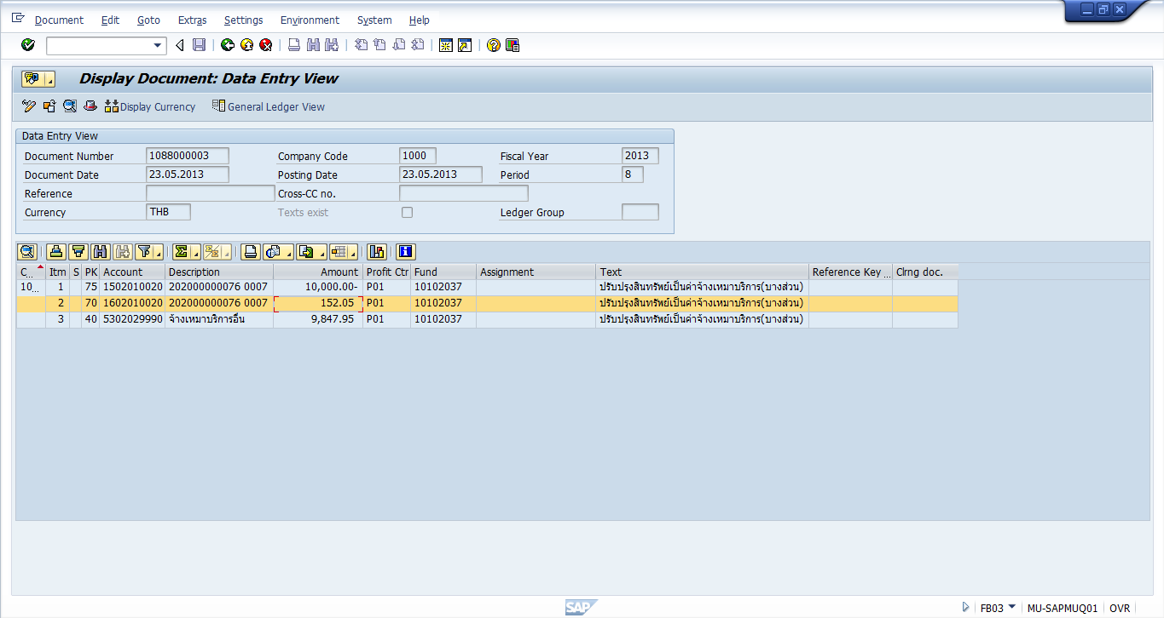
ตัวอย่างการดูค่าเสื่อมราคาสะสมของรายการที่ปรับปรุงเป็นค่าใช้จ่าย

ค่าเสื่อมราคาสะสมตอนปรับปรุง T-Code : ZRETIRE --> Simulate

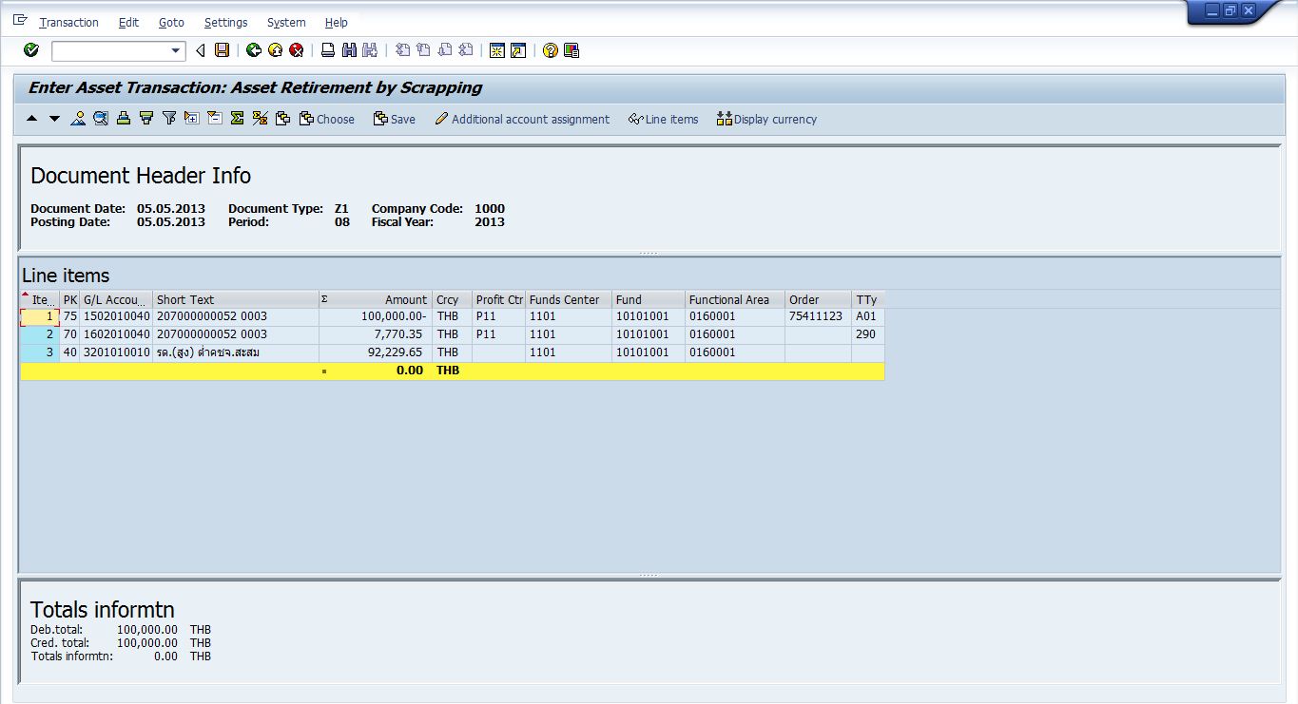
ค่าเสื่อมราคาสะสมตอนปรับปรุง T-Code : ZRETIRE --> Simulate

กณณีที่ลืมดูมูลค่าของค่าเสื่อมราคาในขั้นตอน Simulate

ปรับปรุงสินทรัพย์ที่ได้มาปีก่อน

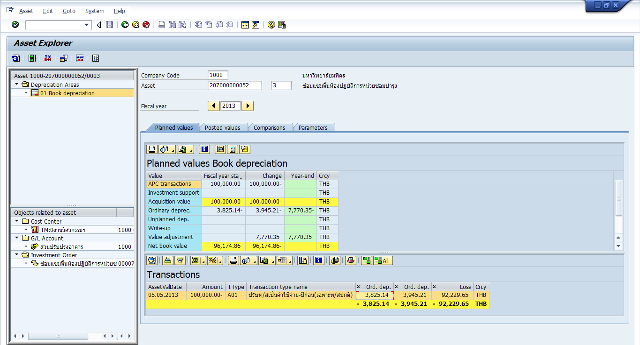
AW01N กรณีลืมดูค่าเสื่อมสะสมตอน Simulate

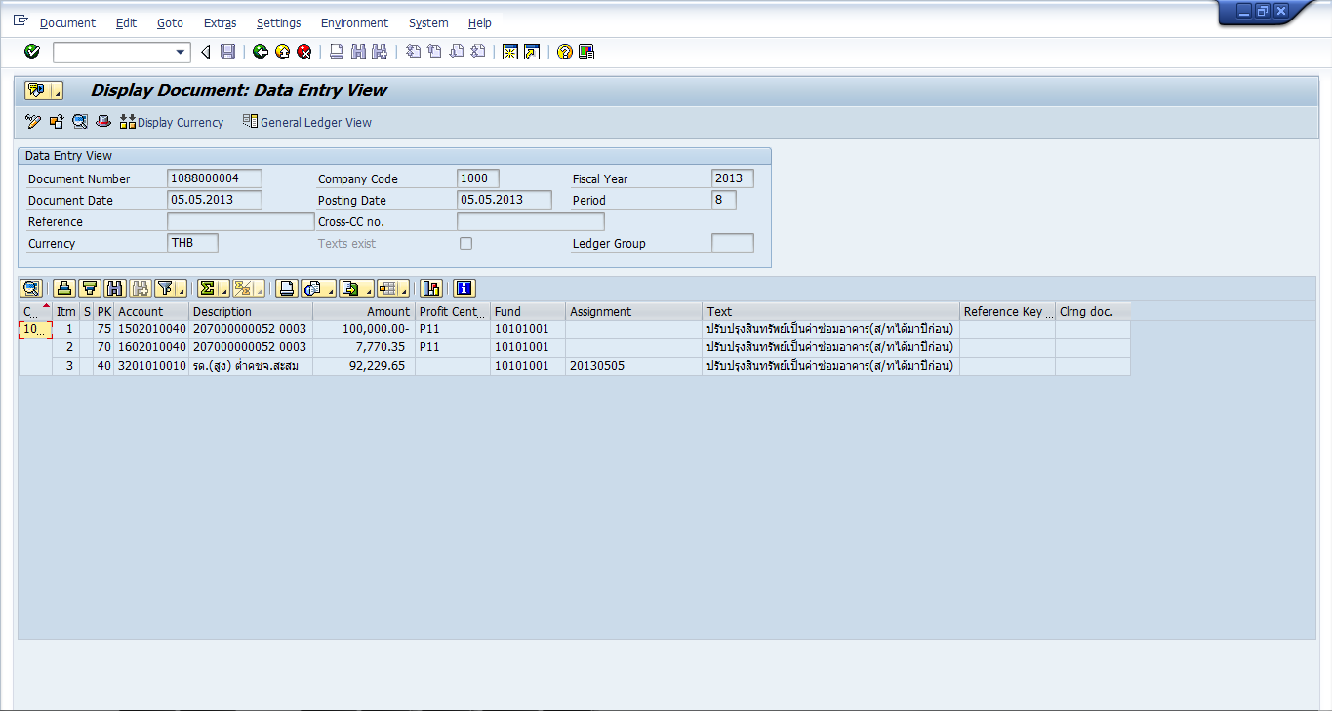

ปรับปรุงสินทรัพย์ที่ได้มาปีปัจจุบัน

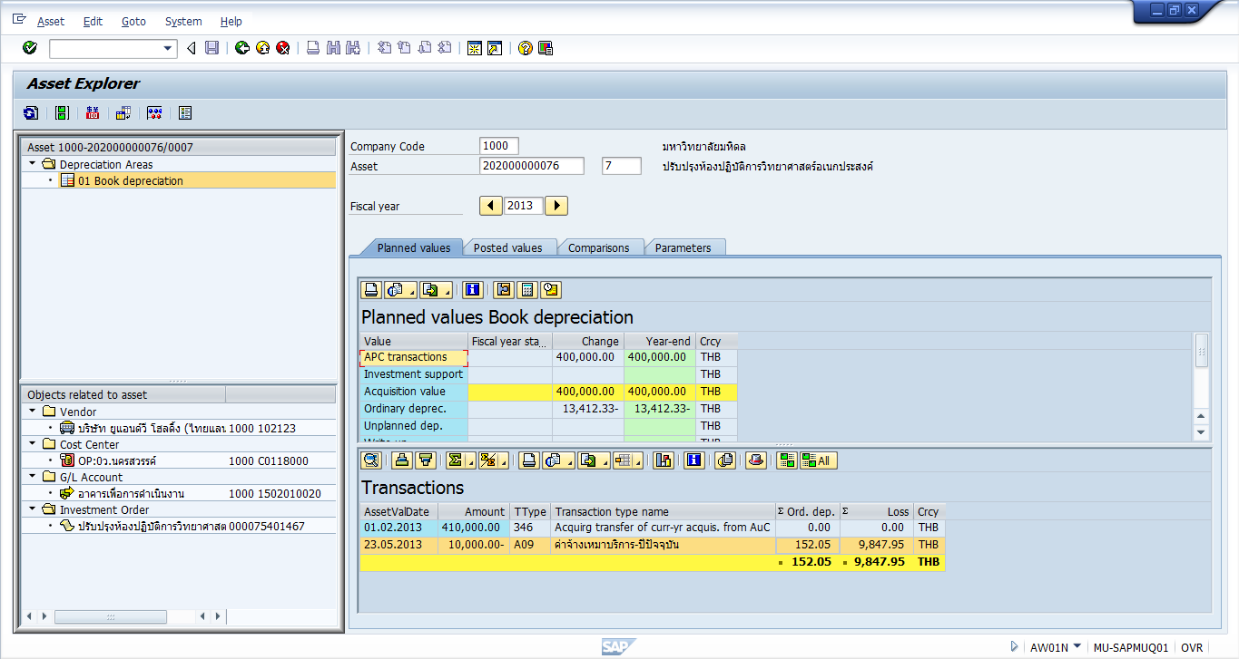
AW01N กรณีลืมดูค่าเสื่อมสะสมตอน Simulate

ใบสรุปรายการ
แบบฟอร์มแจ้งการบันทึกข้อมูลในระบบ MU-ERP_AM

ส่วนงาน : |  | PXX : ชื่อส่วนงาน

บันทึกข้อมูลในระบบ MU-ERP_AM วันที่ _____________ ถึง _____________

กรุณาทำเครื่องหมาย R หน้ารายการที่ต้องการ พร้อมกรอกรายละเอียดในแบบฟอร์ม ตามประเภท
ของรายการที่ต้องการแก้ไข/ปรับปรุง

ประเภทการจำหน่ายสินทรัพย์คืนแหล่งทุน (A18-A19) |  |  | จำนวน รายการ | มูลค่า
£ | A18 | ค่าสินทรัพย์กรรมสิทธิ์ของแหล่งทุน-ปีก่อน
þ | A19 | ค่าสินทรัพย์กรรมสิทธิ์ของแหล่งทุน-ปีปัจจุบัน | 2 | 115,000.00
รวมจำนวนรายการ |  |  | 2 | 115,000.00

หมายเหตุ :-
ส่วนงานจะต้องจัดทำหนังสือที่ได้รับอนุมัติจากหัวหน้าส่วนงาน พร้อมแนบแบบฟอร์มประกอบการบันทึกรายการที่ส่วนงานกรอกข้อมูลแล้ว ส่งมาที่งานบัญชีกองคลัง โดยให้ส่วนงานดำเนินการส่งเอกสารดังนี้
1. ส่งเป็นเอกสารมาที่งานบัญชีกองคลัง
2. ส่ง E-mail : conversion.am@gmail.com พร้อมแนบรายละเอียดดังต่อไปนี้
2.1 สแกนหนังสือหนังสือที่ได้รับอนุมัติจากหัวหน้าส่วนงาน และแบบฟอร์มประกอบการรายการ (ไฟล์ภาพ/ไฟล์ PDF)
2.2 Excel file ที่เป็นแบบฟอร์มประกอบการบันทึกรายการที่ส่วนงานกรอกข้อมูลแล้ว

จำหน่ายคืนแหล่งทุน
 | ส่วนงาน : | PXX : ชื่อส่วนงาน
ตัดจำหน่ายสินทรัพย์คืนแหล่งทุน (ไม่ตัดงบประมาณ)

ครุภัณฑ์ที่ต้องตัดจำหน่าย |  |  | ชื่อสินทรัพย์ | วันที่ได้มาของสินทรัพย์ dd.mm.yyyy | วันที่บันทึกรายการ เข้าระบบ MU-ERP dd.mm.yyyy | แหล่งเงิน (Fund) | ผลผลิต (Functional area) | มูลค่า | ค่าเสื่อมราคาสะสม | มูลค่าสุทธิ | T-Type ที่ใช้บันทึกปรับปรุงสินทรัพย์ | เหตุผลที่ต้องตัดจำหน่ายสินทรัพย์คืนแหล่งทุน | เลขที่ PO | เลขที่เอกสารที่บันทึก ในระบบ MU-ERP
หมวดครุภัณฑ์ |  | รหัสสินทรัพย์
40900 | ครุภัณฑ์วิทยาศาสตร์ | 409000000012-0 | เครื่องวิเคราะห์สารปนเปื้อน | 25.02.2022 | 01.03.2022 | 10101001 | 0270001 | 80,000.00 | (175.34) | 79,824.66 | A19 | ตัดจำหน่ายตามบันทึกข้อตกลงระหว่างส่วนงานกับแหล่งทุน และหนังสืออนุมัติตัดจำหน่าย ที่ อว78....... | 3010000199 | 1088000015
 |  |  | รวม |  |  |  |  | 80,000.00 | (175.34) | 79,824.66

41000 | ครุภัณฑ์คอมพิวเตอร์ | 410000000001-0 | คอมพิวเตอร์พกพา | 23.03.2022 | 23.03.2022 | 10101001 | 0270001 | 35,000.00 | 0.00 | 35,000.00 | A19 | ตัดจำหน่ายตามบันทึกข้อตกลงระหว่างส่วนงานกับแหล่งทุน และหนังสืออนุมัติตัดจำหน่าย ที่ อว78....... | 3010000200 | 1088000016
 |  |  | รวม |  |  |  |  | 35,000.00 | 0.00 | 35,000.00

ตัวอย่าง
 |  |  |  |  |  |  |  |  |  | 0.00
 |  |  |  |  |  |  |  |  |  | 0.00
 |  |  |  |  |  |  |  |  |  | 0.00
 |  |  |  |  |  |  |  |  |  | 0.00
 |  |  |  |  |  |  |  |  |  | 0.00
 |  |  |  |  |  |  |  |  |  | 0.00
 |  |  |  |  |  |  |  |  |  | 0.00
 |  |  |  |  |  |  |  |  |  | 0.00
 |  |  |  |  |  |  |  |  |  | 0.00
 |  |  |  |  |  |  |  |  |  | 0.00
 |  |  |  |  |  |  |  |  |  | 0.00
 |  |  |  |  |  |  |  |  |  | 0.00
 |  |  |  |  |  |  |  |  |  | 0.00
 |  |  |  |  |  |  |  |  |  | 0.00
 |  |  |  |  |  |  |  |  |  | 0.00
 |  |  |  |  |  |  |  |  |  | 0.00
 |  |  |  |  |  |  |  |  |  | 0.00
 |  |  |  |  |  |  |  |  |  | 0.00
 |  |  |  |  |  |  |  |  |  | 0.00
 |  |  |  |  |  |  |  |  |  | 0.00
 |  |  |  |  |  |  |  |  |  | 0.00
 |  |  |  |  |  |  |  |  |  | 0.00
 |  |  |  |  |  |  |  |  |  | 0.00
 |  |  |  |  |  |  |  |  |  | 0.00
 |  |  |  |  |  |  |  |  |  | 0.00
 |  |  |  |  |  |  |  |  |  | 0.00
 |  |  |  |  |  |  |  |  |  | 0.00
 |  |  |  |  |  |  |  |  |  | 0.00
 |  |  |  |  |  |  |  |  |  | 0.00
 |  |  |  |  |  |  |  |  |  | 0.00
 |  |  |  |  |  |  |  |  |  | 0.00
 |  |  |  |  |  |  |  |  |  | 0.00
 |  |  |  |  |  |  |  |  |  | 0.00
 |  |  |  |  |  |  |  |  |  | 0.00
 |  |  |  |  |  |  |  |  |  | 0.00
 |  |  |  |  |  |  |  |  |  | 0.00
 |  |  |  |  |  |  |  |  |  | 0.00
 |  |  |  |  |  |  |  |  |  | 0.00
 |  |  |  |  |  |  |  |  |  | 0.00
 |  |  |  |  |  |  |  |  |  | 0.00
 |  |  |  |  |  |  |  |  |  | 0.00
 |  |  |  |  |  |  |  |  |  | 0.00
 |  |  |  |  |  |  |  |  |  | 0.00
 |  |  |  |  |  |  |  |  |  | 0.00
 |  |  |  |  |  |  |  |  |  | 0.00
 |  |  |  |  |  |  |  |  |  | 0.00
 |  |  |  |  |  |  |  |  |  | 0.00
 |  |  |  |  |  |  |  |  |  | 0.00
 |  |  |  |  |  |  |  |  |  | 0.00
 |  |  |  |  |  |  |  |  |  | 0.00
 |  |  |  |  |  |  |  |  |  | 0.00
 |  |  |  |  |  |  |  |  |  | 0.00
 |  |  |  |  |  |  |  |  |  | 0.00
 |  |  |  |  |  |  |  |  |  | 0.00
 |  |  |  |  |  |  |  |  |  | 0.00
 |  |  |  |  |  |  |  |  |  | 0.00
 |  |  |  |  |  |  |  |  |  | 0.00
 |  |  |  |  |  |  |  |  |  | 0.00
 |  |  |  |  |  |  |  |  |  | 0.00
 |  |  |  |  |  |  |  |  |  | 0.00
 |  |  |  |  |  |  |  |  |  | 0.00
 |  |  |  |  |  |  |  |  |  | 0.00
 |  |  |  |  |  |  |  |  |  | 0.00
 |  |  |  |  |  |  |  |  |  | 0.00
 |  |  |  |  |  |  |  |  |  | 0.00
 |  |  |  |  |  |  |  |  |  | 0.00
 |  |  |  |  |  |  |  |  |  | 0.00
 |  |  |  |  |  |  |  |  |  | 0.00
 |  |  |  |  |  |  |  |  |  | 0.00
 |  |  |  |  |  |  |  |  |  | 0.00

